sheet1
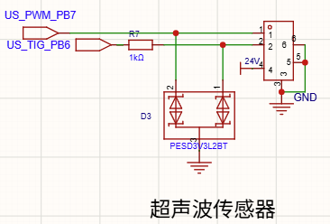
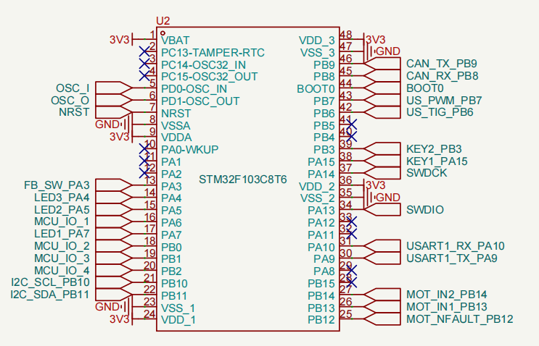
引脚编号 | 引脚名称 | 状态 | 当前定义功能 | 复用功能/协议参考 | 备注
43 | PB7 | 已占用 | US_PWM | I2C1_SDA / TIM4_CH2 | 超声波回响

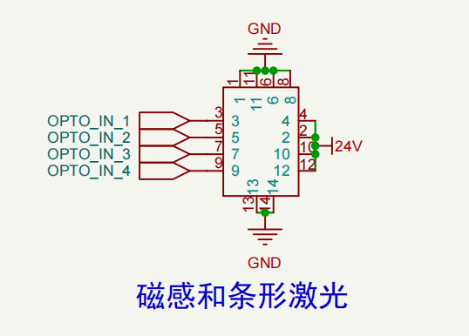

条形激光传感器
LS211_L100ND
引脚为OPTO_IN_1 -> MCU_IO_1

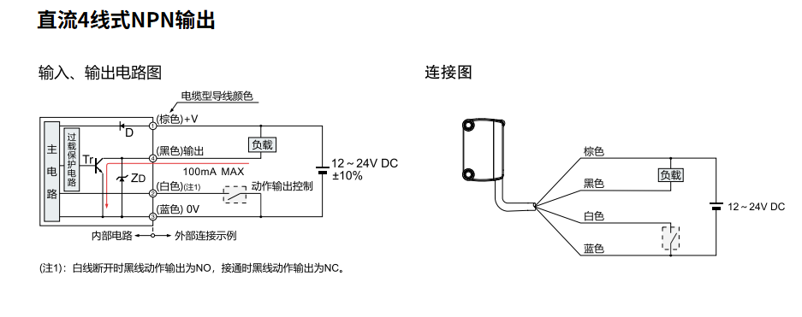

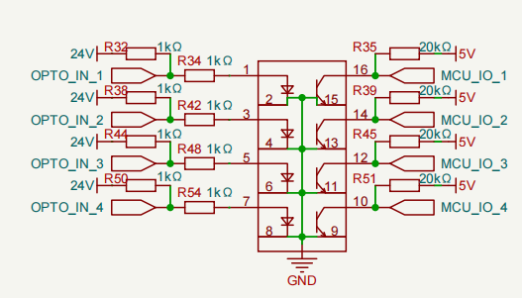

超声波传感器
原理：PWM脉宽输出，单角度
控制：TIM输入捕获，RX（TIG）拉低，读取TX（PWM）的高电平时间，计算距离

